vs-project
1. 项目自动找Directory.Build.targets
VS 在加载项目时，尝试导入一个共享的 MSBuild 目标文件 Sample.target，但这个文件在指定的相对路径下不存在。

MSBuild 内置的自动导入机制
Directory.Build.targets（还有配套的 Directory.Build.props）不是你手动在某个地方 “指定” 的，而是 MSBuild（VS 构建项目的核心引擎）的内置默认规则 —— 它会自动查找并导入这些文件，目的是让多个项目共享统一的构建配置（不用每个 .csproj 都写重复代码）。

MSBuild 查找 Directory.Build.targets 的规则
1. 查找范围：从你的项目文件（.csproj）所在目录开始，向上遍历所有父目录，直到磁盘根目录。
比如你的项目路径是：D:\dotNet\philips\Earth\CT_Serviceability\ExtInf\AuditTrail\AuditTrail.csproj
MSBuild 会依次查找：

D:\dotNet\philips\Earth\CT_Serviceability\ExtInf\AuditTrail\Directory.Build.targets
D:\dotNet\philips\Earth\CT_Serviceability\ExtInf\Directory.Build.targets
D:\dotNet\philips\Earth\CT_Serviceability\Directory.Build.targets（你报错的就是这个）
D:\dotNet\philips\Earth\Directory.Build.targets
... 直到 D:\ 根目录

2. vs从项目目录一层一层向上找，在D:\dotNet\philips\Earth\CT_Serviceability 找到Directory.Build.targets

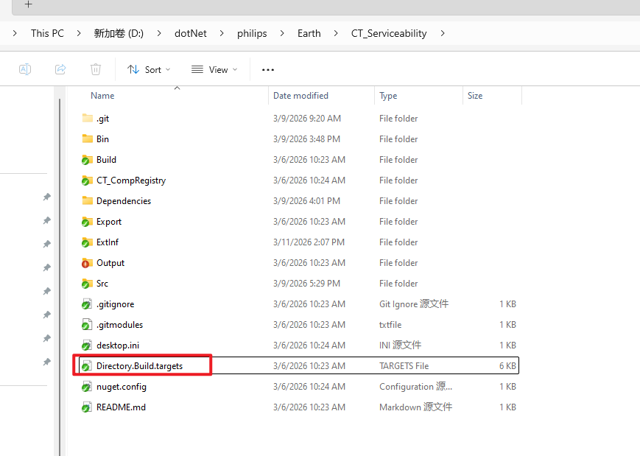

3. 在Directory.Build.targets里面引入了 Sample.target

4. 引用路径改为动态路径$(MSBuildThisFileDirectory)

$(MSBuildThisFileDirectory) 是什么？
它是 MSBuild 内置宏，代表当前正在处理的 .targets 文件所在的绝对目录（末尾带反斜杠 \），所以直接拼接子路径即可。

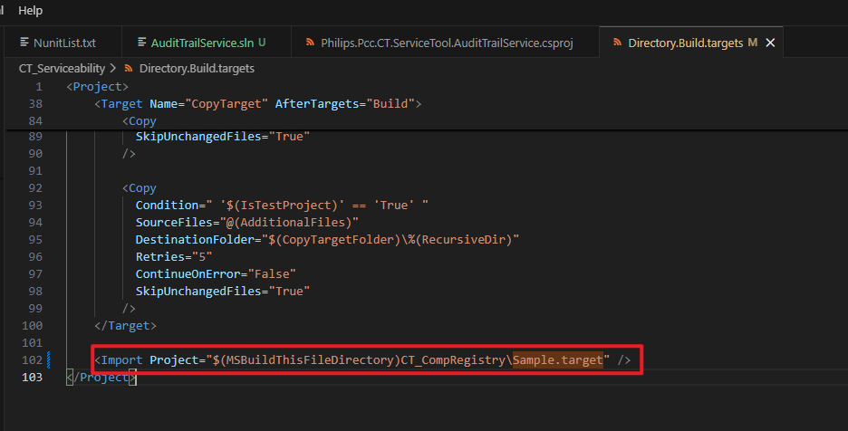

5. usage of sample.target

Setup dll versions / fix dll versions like package.json in a npm project

Sample.target 里只有 .target 后缀（更标准的是 .targets 复数形式）是 MSBuild 约定的固定标识，而前缀 Sample 是完全自定义的，可以改成任何名字（比如 CT_CompRegistry.targets、UnitTestRules.target 等）。

6. Can we adjust dynamic dll versions in sample.target

### 核心结论
`Sample.target` 里的 NUnit 版本可以**动态指定**（类似 `package.json` 的版本管理逻辑），核心思路是：把硬编码的版本号抽成 MSBuild 可配置属性，再通过「项目文件覆盖、命令行传入、外部 JSON 配置」等方式动态赋值，完全摆脱固定版本的限制。

---

### 步骤1：改造 `Sample.target`（核心改造，兼容原有逻辑）
先把 `Sample.target` 里固定的版本号替换成 **MSBuild 属性**，并设置默认值（保证不修改时仍能用原有版本）：

```xml
<!-- 1. 定义版本属性，设置默认值（兼容原有逻辑） -->
<PropertyGroup>
<!-- NUnit 核心包默认版本（原固定值） -->
<NUnitVersion Condition=" '$(NUnitVersion)' == '' ">2.6.3</NUnitVersion>
<!-- NUnit 测试适配器默认版本（原固定值） -->
<NUnit3TestAdapterVersion Condition=" '$(NUnit3TestAdapterVersion)' == '' ">4.6.0</NUnit3TestAdapterVersion>
</PropertyGroup>

<!-- 2. 用属性替代硬编码版本（关键修改） -->
<PackageReference Update="NUnit" Version="$(NUnitVersion)" />
<PackageReference Update="NUnit3TestAdapter" Version="$(NUnit3TestAdapterVersion)" />
```

**关键说明**：
- `Condition=" '$(NUnitVersion)' == '' "` 表示“如果没手动指定版本，就用默认值”，完全兼容原有逻辑；
- `$(NUnitVersion)` 是 MSBuild 动态属性，可通过多种方式覆盖。

---

### 步骤2：3种动态指定版本的方式（按常用度排序）
#### 方式1：在项目文件（.csproj）中覆盖（最常用，适合不同unittest项目用不同版本）
每个 unittest 项目的 `.csproj` 文件里，添加属性即可覆盖默认版本，比如想把 NUnit 改成 `3.13.3`、适配器改成 `4.5.0`：

```xml
<Project Sdk="Microsoft.NET.Sdk">
<!-- 原有配置：TargetFramework、OutputType 等 -->

<PropertyGroup>
<!-- 覆盖 Sample.target 里的默认版本 -->
<NUnitVersion>3.13.3</NUnitVersion>
<NUnit3TestAdapterVersion>4.5.0</NUnit3TestAdapterVersion>
</PropertyGroup>

<!-- 其他 PackageReference、Import 等配置 -->
</Project>
```

#### 方式2：命令行构建时动态指定（适合CI/CD、临时改版本）
用 `dotnet build`/`msbuild` 命令构建时，直接传版本参数，无需改代码：

```bash
# dotnet build 方式（推荐）
dotnet build YourUnittestProject.csproj -p:NUnitVersion=3.13.3 -p:NUnit3TestAdapterVersion=4.5.0

# MSBuild 方式（VS 自带的 MSBuild）
msbuild YourUnittestProject.csproj /p:NUnitVersion=3.13.3 /p:NUnit3TestAdapterVersion=4.5.0
```

#### 方式3：读取外部 JSON 文件（最贴近 `package.json`，适合集中管理所有项目版本）
如果想像 `package.json` 那样，把版本集中写在一个外部 JSON 文件里（比如 `version.json`），可在 `Sample.target` 中添加读取 JSON 的逻辑：

##### 第一步：创建 `version.json`（放在 `CT_Serviceability` 目录，和 `Sample.target` 同目录）
```json
{
"NUnitVersion": "3.13.3",
"NUnit3TestAdapterVersion": "4.5.0"
}
```

##### 第二步：修改 `Sample.target`，添加读取 JSON 的逻辑
```xml
<!-- 1. 定义 JSON 配置文件路径（用 MSBuildThisFileDirectory 保证路径稳定） -->
<PropertyGroup>
<VersionConfigPath>$(MSBuildThisFileDirectory)version.json</VersionConfigPath>
</PropertyGroup>

<!-- 2. 自定义 MSBuild 任务：读取 JSON 中的版本号 -->
<UsingTask TaskName="GetVersionFromJson" TaskFactory="RoslynCodeTaskFactory" AssemblyFile="$(MSBuildToolsPath)\Microsoft.Build.Tasks.Core.dll">
<ParameterGroup>
<JsonPath ParameterType="System.String" Required="true" />
<NUnitVersion ParameterType="System.String" Output="true" />
<NUnit3TestAdapterVersion ParameterType="System.String" Output="true" />
</ParameterGroup>
<Task>
<Using Namespace="System.IO" />
<Using Namespace="System.Text.Json" />
<Code Type="Fragment" Language="cs">
<![CDATA[
// 读取 JSON 文件内容
string jsonContent = File.ReadAllText(JsonPath);
using (JsonDocument doc = JsonDocument.Parse(jsonContent))
{
JsonElement root = doc.RootElement;
// 读取 NUnit 版本（不存在则用默认值）
NUnitVersion = root.TryGetProperty("NUnitVersion", out JsonElement nunitVer) ? nunitVer.GetString() : "2.6.3";
// 读取适配器版本（不存在则用默认值）
NUnit3TestAdapterVersion = root.TryGetProperty("NUnit3TestAdapterVersion", out JsonElement adapterVer) ? adapterVer.GetString() : "4.6.0";
}
]]>
</Code>
</Task>
</UsingTask>

<!-- 3. 执行任务，读取版本号到属性中 -->
<GetVersionFromJson JsonPath="$(VersionConfigPath)">
<Output TaskParameter="NUnitVersion" PropertyName="NUnitVersion" />
<Output TaskParameter="NUnit3TestAdapterVersion" PropertyName="NUnit3TestAdapterVersion" />
</GetVersionFromJson>

<!-- 4. 使用读取到的版本号 -->
<PackageReference Update="NUnit" Version="$(NUnitVersion)" />
<PackageReference Update="NUnit3TestAdapter" Version="$(NUnit3TestAdapterVersion)" />
```

这样，只要修改 `version.json` 里的版本号，所有导入 `Sample.target` 的 unittest 项目都会自动使用新版本，完全模拟 `package.json` 的集中版本管理。

---

### 关键补充
1. **属性优先级**：命令行传入 > 项目文件 `.csproj` > 外部 JSON > `Sample.target` 默认值（MSBuild 原生优先级规则）；
2. **兼容性**：改造后的 `Sample.target` 完全兼容原有逻辑（不指定版本时仍用 2.6.3/4.6.0）；
3. **环境要求**：读取 JSON 的方式需要 .NET Framework 4.7+ 或 .NET Core 2.0+（VS2022 的 MSBuild 已默认满足）。

---

### 总结
1. 核心改造：将 `Sample.target` 里的硬编码版本替换为 MSBuild 属性，并设置默认值，保留兼容性；
2. 灵活指定：
- 单项目定制版本：修改 `.csproj` 中的属性；
- 临时/CI 改版本：命令行传入参数；
- 集中管理版本：读取外部 JSON 文件（最贴近 `package.json`）；
3. 优势：无需修改 `Sample.target` 核心逻辑，即可按需动态调整 NUnit 版本，适配不同 unittest 解决方案的需求。

nuget
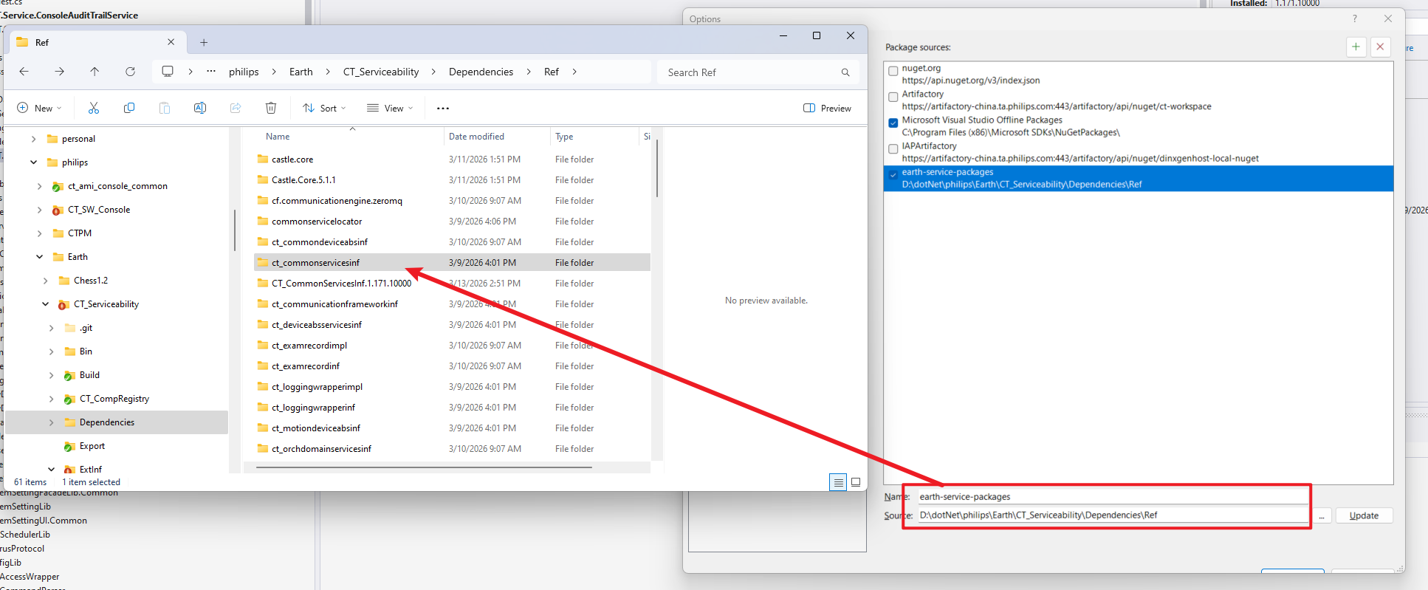
1. If any repository are not working at the moment, we may disable them and use the working one

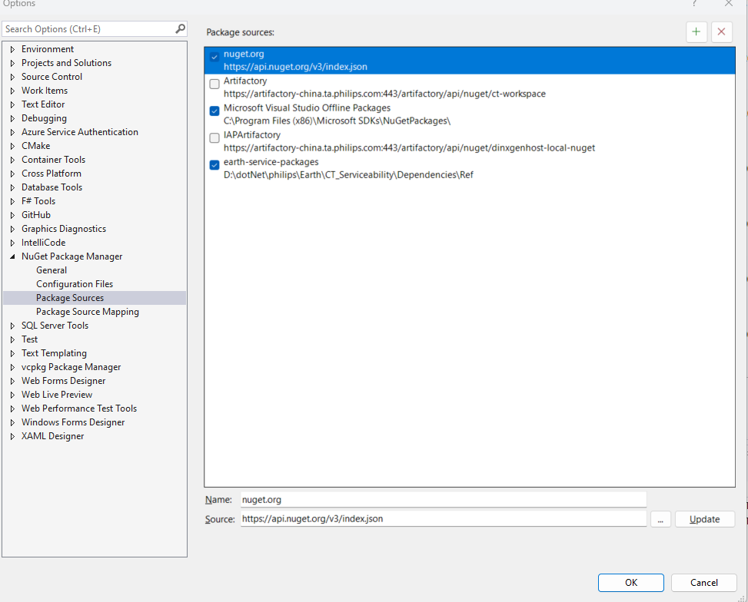

2. Take advantage of the local packages instead of persisting installing from a died remote artifactory

Nunit
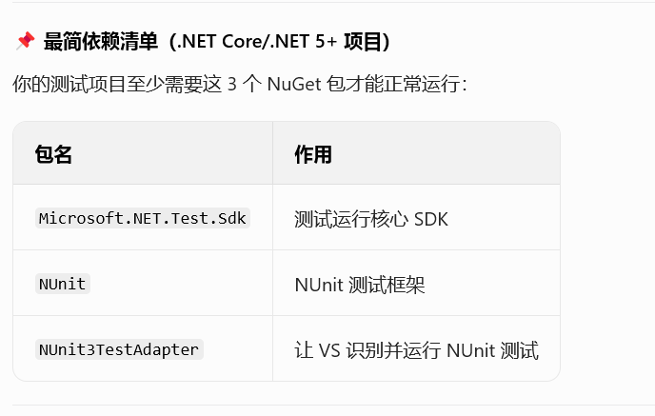

code coverage
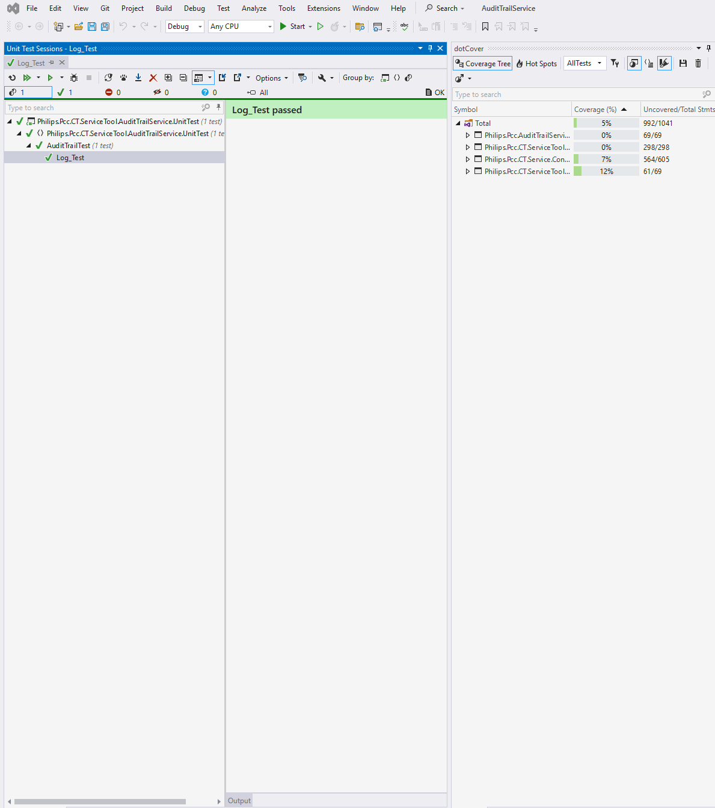
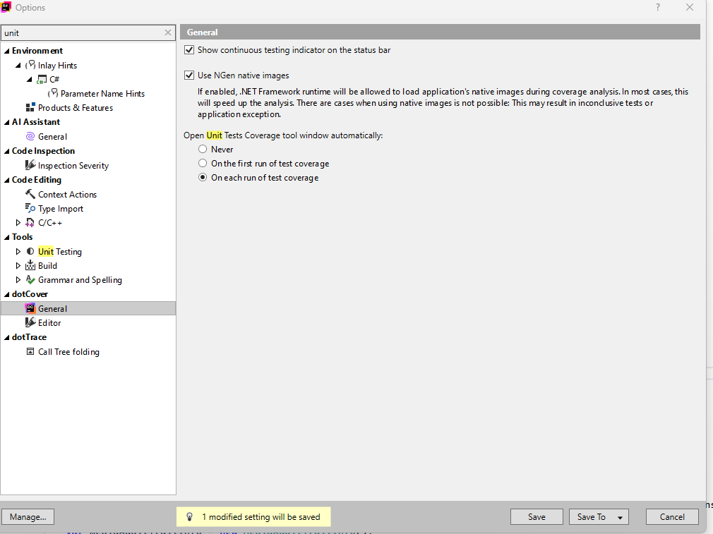
• Code coverage is only available in Visual Studio Enterprise.

test-gen
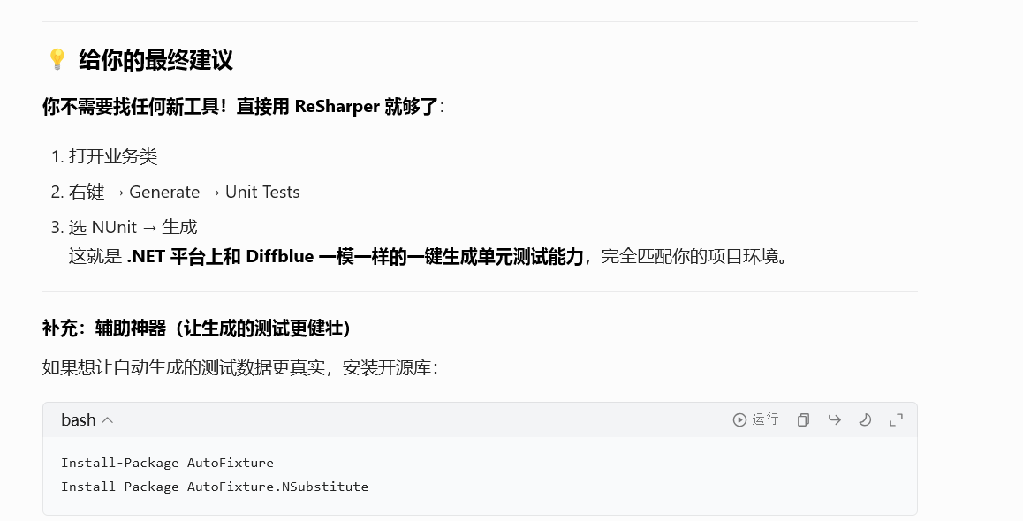
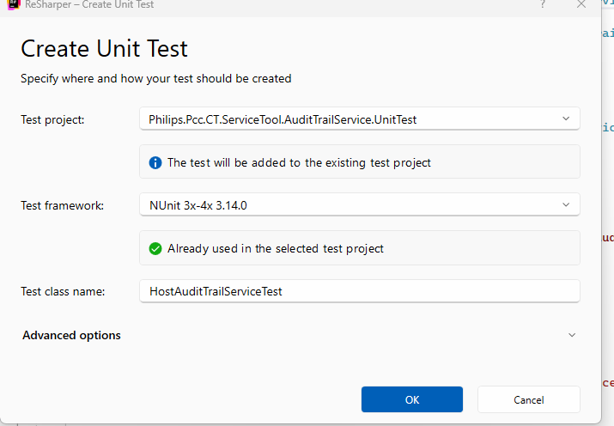
让自动生成的测试数据更真实
Install-Package AutoFixture Install-Package AutoFixture.NSubstitute

cloud-temp
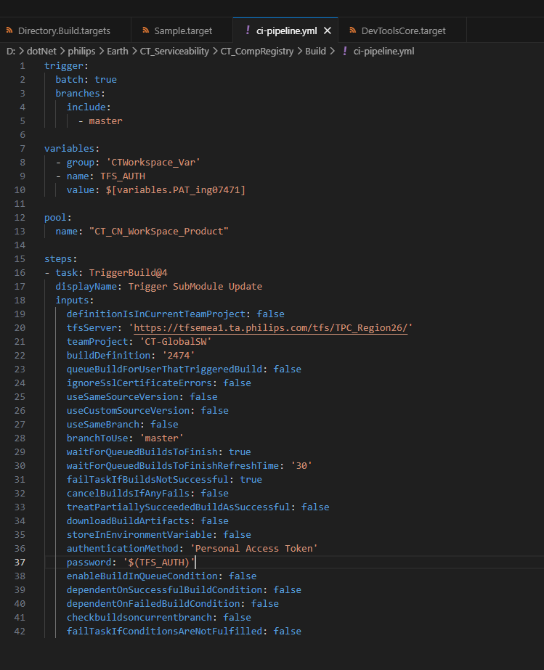

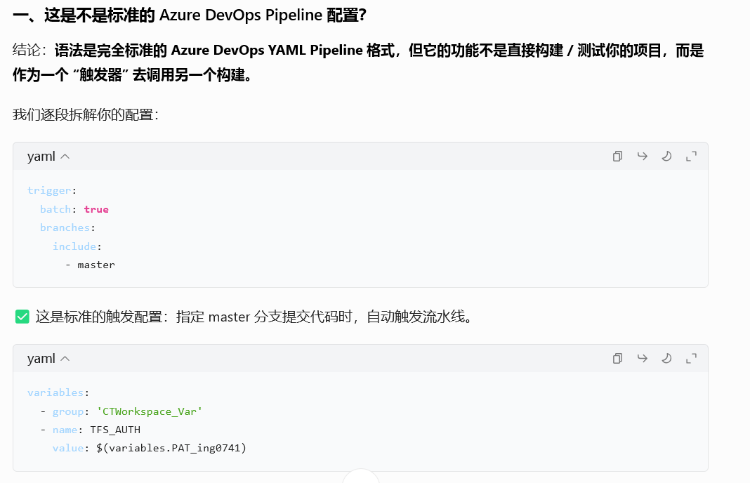

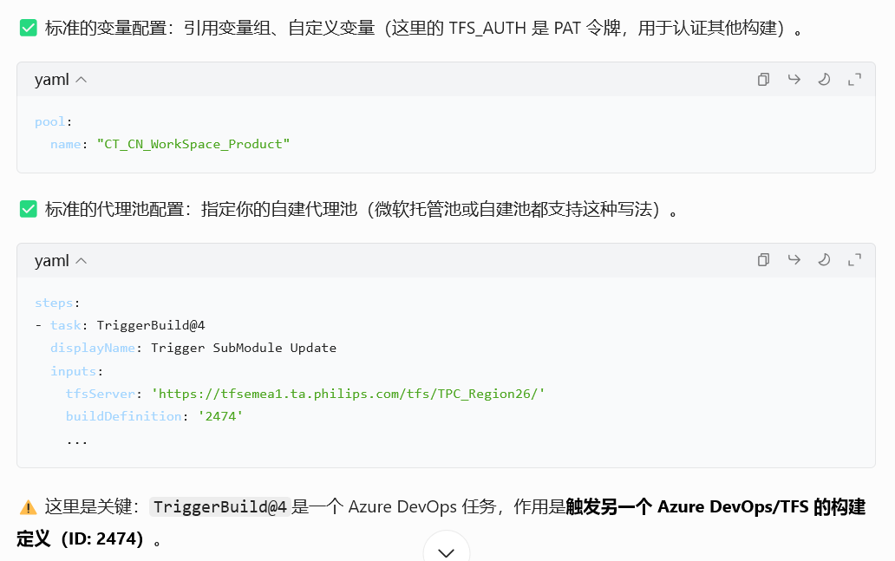

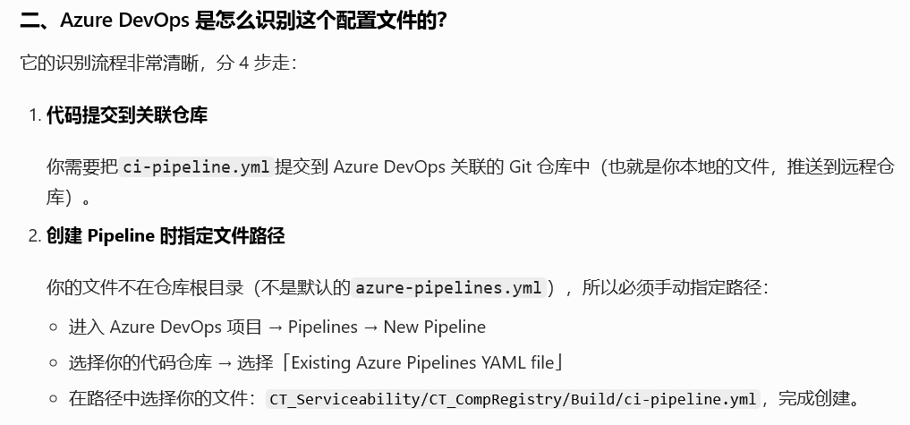

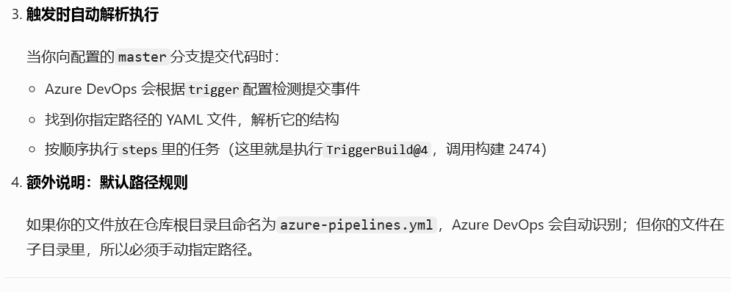

pipeline
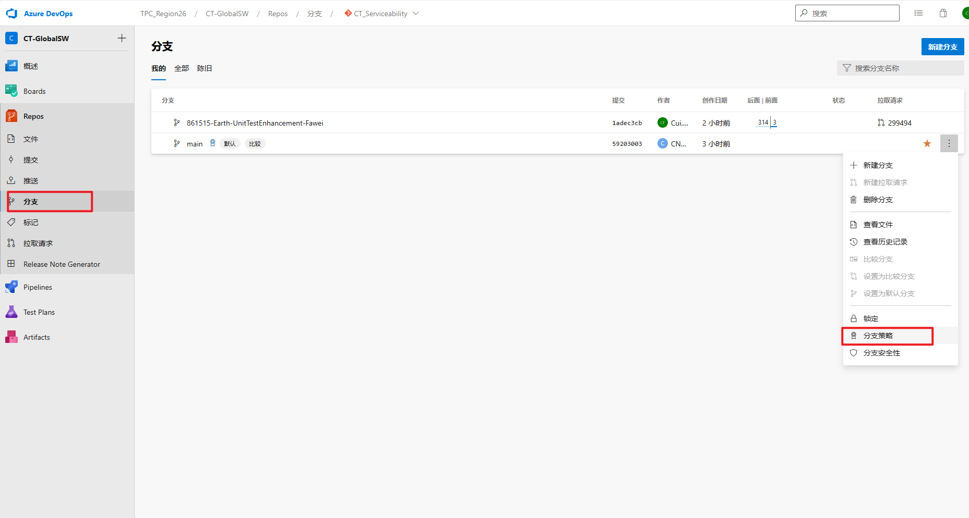
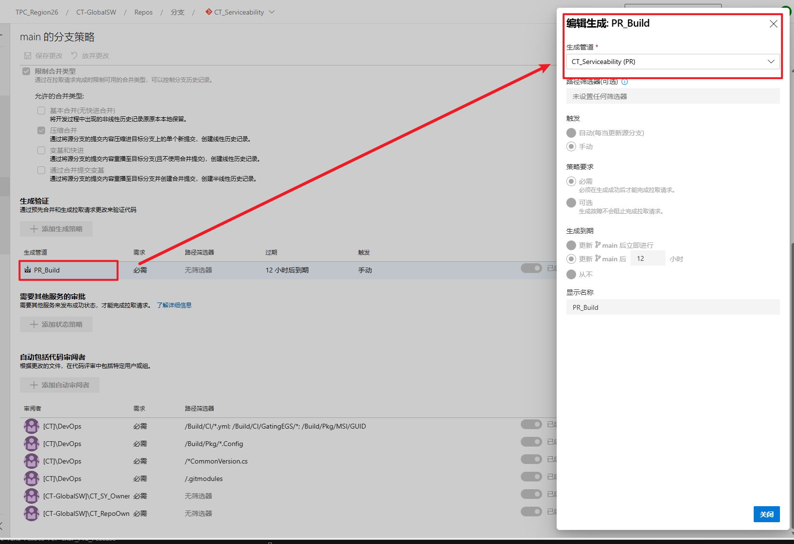
Why CT_Serviceability Pipeline triggered other than other pipelines?

 | 1.main分支的分支策略里，已经配置了构建验证（Build Validation），强制要求「所有提交到main分支的 PR，必须运行这条CT_Serviceability Pipeline，才能合并」。
 |  | 也就是说，不管其他 Pipeline 的配置如何，你的 PR 页面里只会显示这条被强制绑定的 Pipeline，也就是你看到的「PR_Build」检查项；
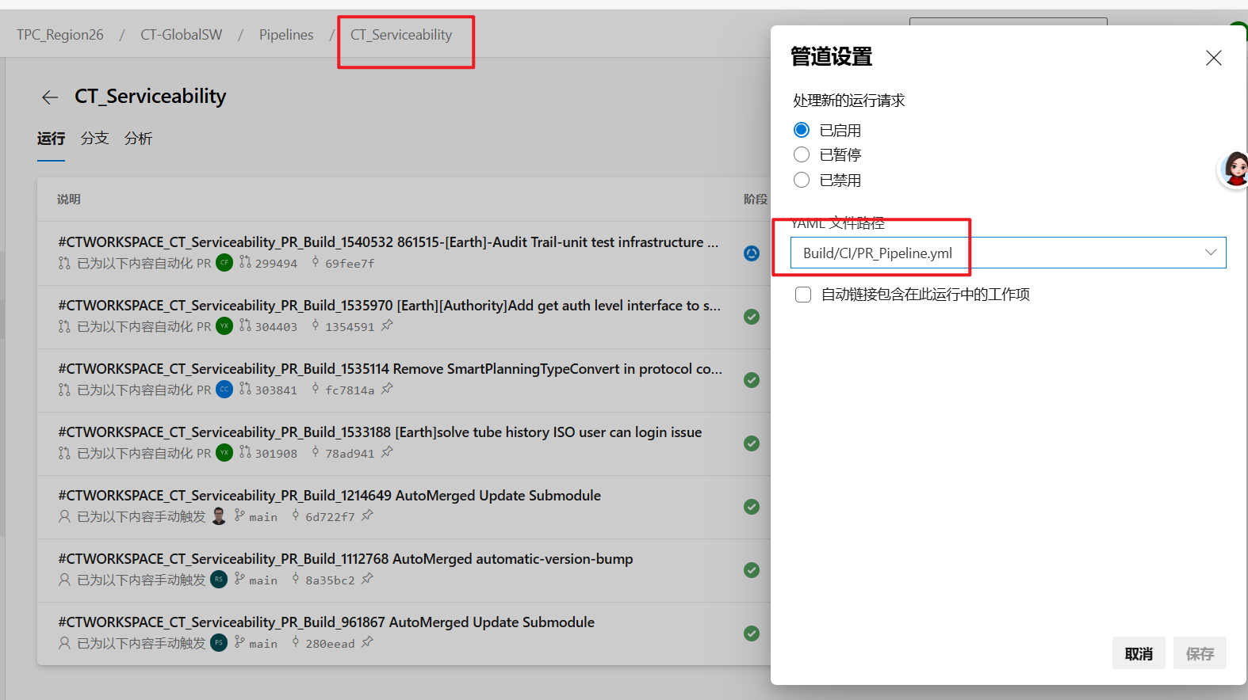

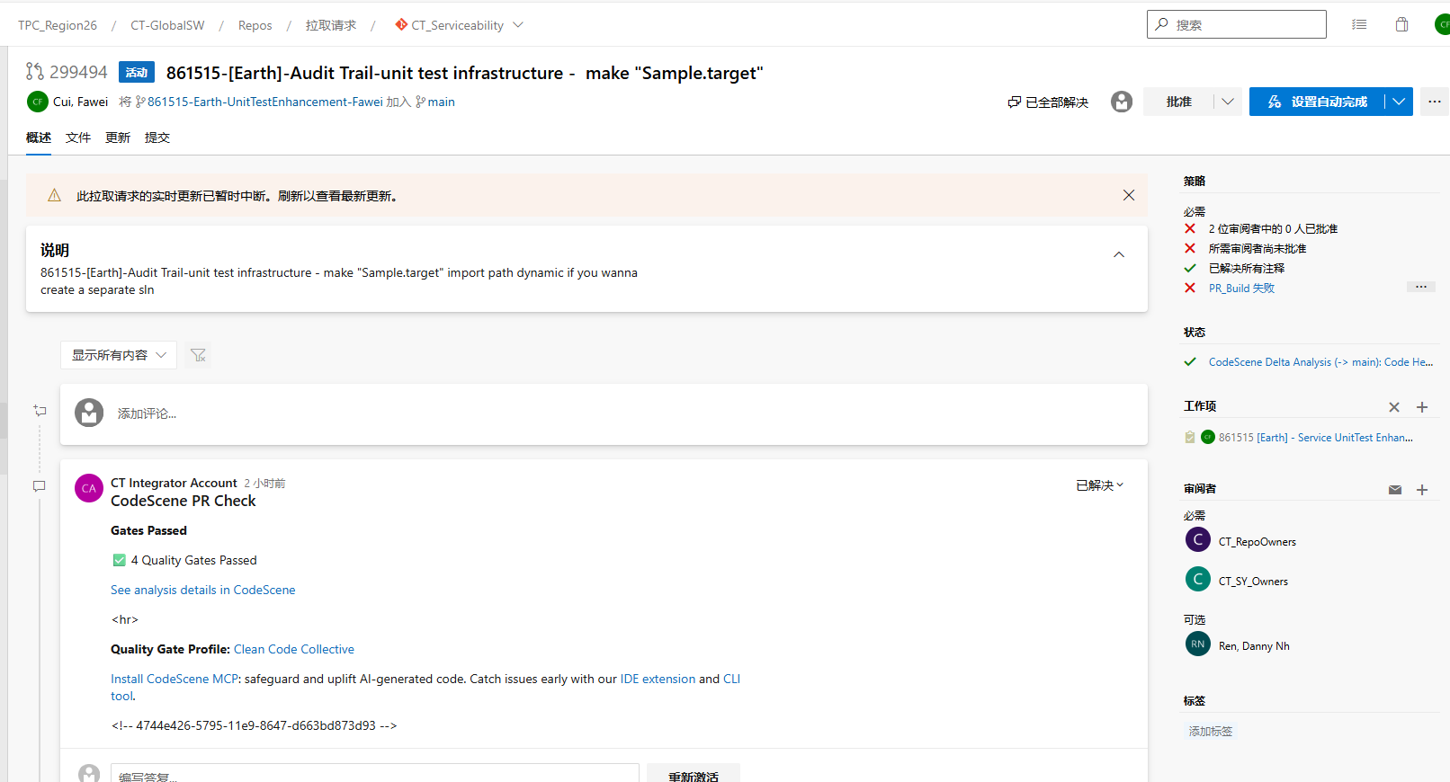
 |  |  | Why

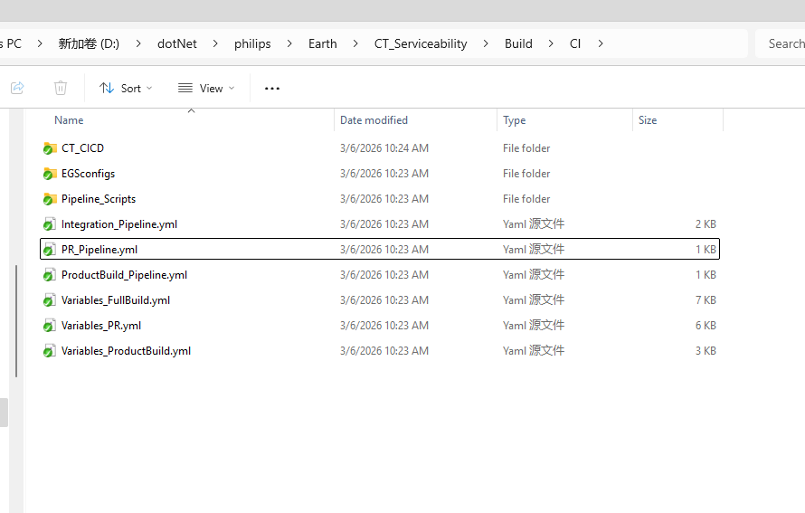

 | variables:
 | - template: Variables_PR.yml
 | - group: "CTWorkspace_Var"

 | resources:
 | repositories:
 | - repository: CT_CICD
 | type: git
 | name: CT_CICD
 | ref: refs/heads/master

 | trigger: none

 | pool:
 | name: $(PoolName)
 | demands: "TFSAgentPool -equals CTWS_PR_Build"

 | name: CTWORKSPACE_${{ Variables.internal_folder_name }}_PR_Build_$(Build.BuildID)

 | jobs:
 | - template: Templates/PR_Gate.yml@CT_CICD
 | parameters:
 | agentcapability: ${{ Variables.DemandValue }}
 | agentDemand: ${{ Variables.DemandName }}
 | Version: $(vsVersion)
 | ComponentName: ${{ Variables.internal_folder_name }}
 | TargetTestFolder: ${{ Variables.target_test_folder }}
 | RunModuleTest: "true"

分支策略在这里设置

pipeline-PR_Pipeline.yml
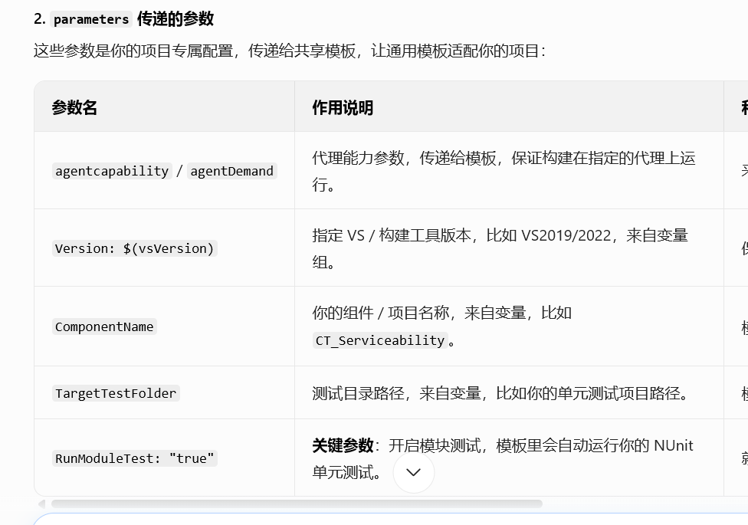
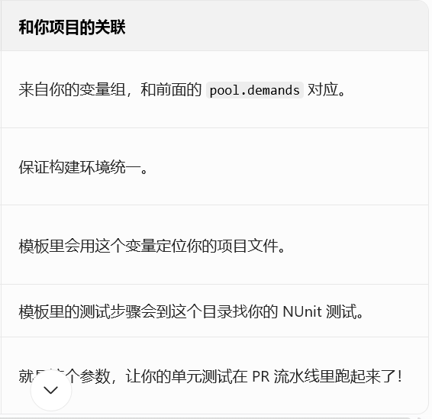
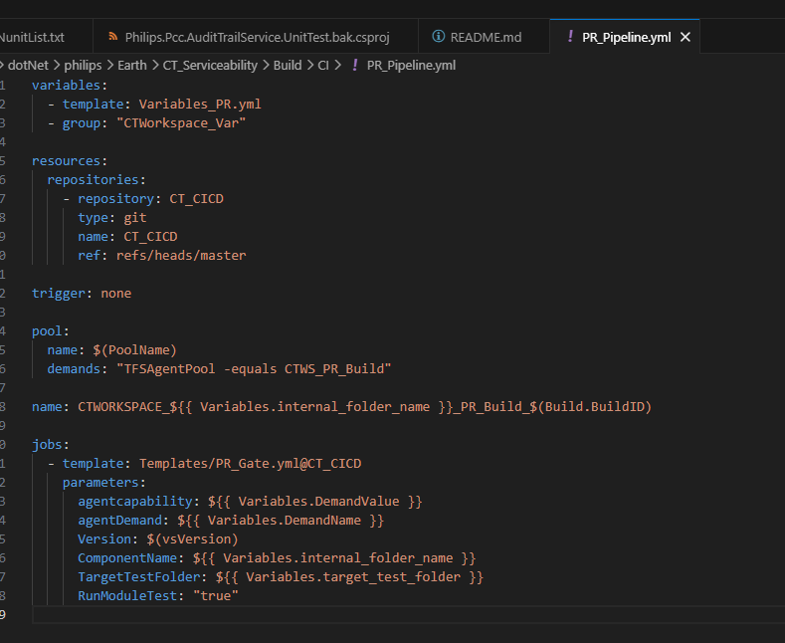

 |  | variables:
 |  | - template: Variables_PR.yml | template
 |  | - group: "CTWorkspace_Var"

 |  | resources:
 |  | repositories:
 |  | - repository: CT_CICD
 |  | type: git
 |  | name: CT_CICD
 |  | ref: refs/heads/master

 |  | trigger: none

 |  | pool:
 |  | name: $(PoolName)
 |  | demands: "TFSAgentPool -equals CTWS_PR_Build"

 |  | name: CTWORKSPACE_${{ Variables.internal_folder_name }}_PR_Build_$(Build.BuildID)

 |  | jobs:
 |  | - template: Templates/PR_Gate.yml@CT_CICD
 |  | parameters:
 |  | agentcapability: ${{ Variables.DemandValue }}
 |  | agentDemand: ${{ Variables.DemandName }}
 |  | Version: $(vsVersion)
 |  | ComponentName: ${{ Variables.internal_folder_name }}
 |  | TargetTestFolder: ${{ Variables.target_test_folder }}
 |  | RunModuleTest: "true"

- group: "CTWorkspace_Var"

 | 引入 Azure DevOps 后台的变量组，里面存了企业级的敏感配置（比如代理地址、共享路径、密钥），这些变量不会硬编码在 YAML 里，方便统一维护和权限控制。

 | 你的 $(PoolName)、$(vsVersion) 这些变量，都是从这里来的。

② resources 外部资源声明块

 | resources:
 | repositories:
 | - repository: CT_CICD
 | type: git
 | name: CT_CICD
 | ref: refs/heads/master

这部分是引用外部共享模板仓库，是企业级流水线的核心设计：
你当前的 PR_Pipeline.yml 只是入口，所有通用的构建、测试、发布步骤，都放在了 CT_CICD 这个独立的 Git 仓库里；
name: CT_CICD 是仓库的名称，ref: refs/heads/master 固定拉取这个仓库的 master 分支，保证模板版本稳定；
后面的 template: Templates/PR_Gate.yml@CT_CICD 就是调用这个仓库里的共享模板。
简单说：你的流水线实际跑的步骤，都在 CT_CICD 仓库的 Templates/PR_Gate.yml 里，当前文件只是个 “启动器”。

③ trigger: none 触发规则

 | trigger: none

 | trigger: none 表示这条流水线不响应 git push 触发（也就是代码合并到 main 分支时，不会自动跑）；
 | 它只响应PR 触发、手动触发、分支策略绑定触发，和你之前的场景完全对应：你是通过 PR 的分支策略绑定来触发它的，所以不需要配置 push 触发。

④ pool 代理池配置块

 | pool:
 | name: $(PoolName)
 | demands: "TFSAgentPool -equals CTWS_PR_Build"

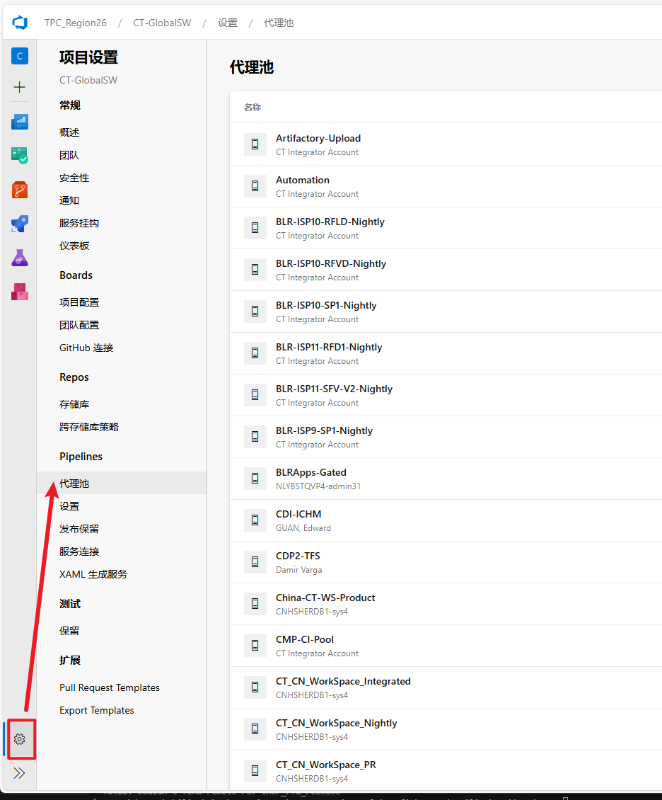

⑤ name 构建命名规则

 | name: CTWORKSPACE_${{ Variables.internal_folder_name }}_PR_Build_$(Build.BuildID)

 | internal_folder_name: 'CT_Serviceability'

⑥ jobs 核心：调用共享模板

 | jobs:
 | - template: Templates/PR_Gate.yml@CT_CICD
 | parameters:
 | agentcapability: ${{ Variables.DemandValue }}
 | agentDemand: ${{ Variables.DemandName }}
 | Version: $(vsVersion)
 | ComponentName: ${{ Variables.internal_folder_name }}
 | TargetTestFolder: ${{ Variables.target_test_folder }}
 | RunModuleTest: "true"

 | 这是整个文件的核心：调用 CT_CICD 仓库里的共享模板，并传递你的项目专属参数。
 | 1. template: Templates/PR_Gate.yml@CT_CICD
 | 表示调用 CT_CICD 仓库里 Templates/PR_Gate.yml 这个模板文件；
 | 这个模板里写了所有通用的 PR 构建逻辑：还原依赖、编译项目、运行单元测试、代码分析、生成报告等，你的 NUnit 测试就是在这里被触发的。
 | 2. parameters 传递的参数
 | 这些参数是你的项目专属配置，传递给共享模板，让通用模板适配你的项目：

